Лист1
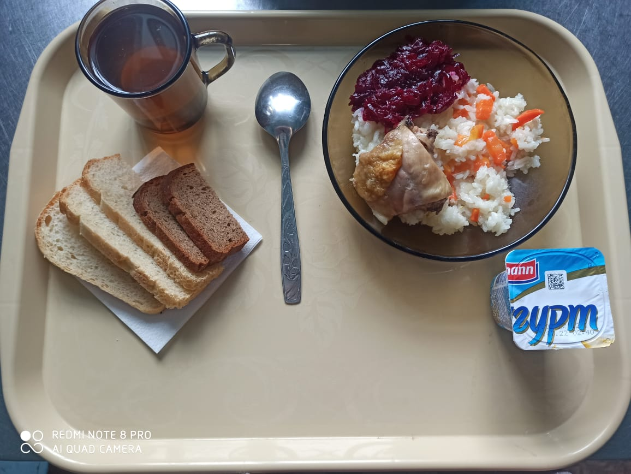
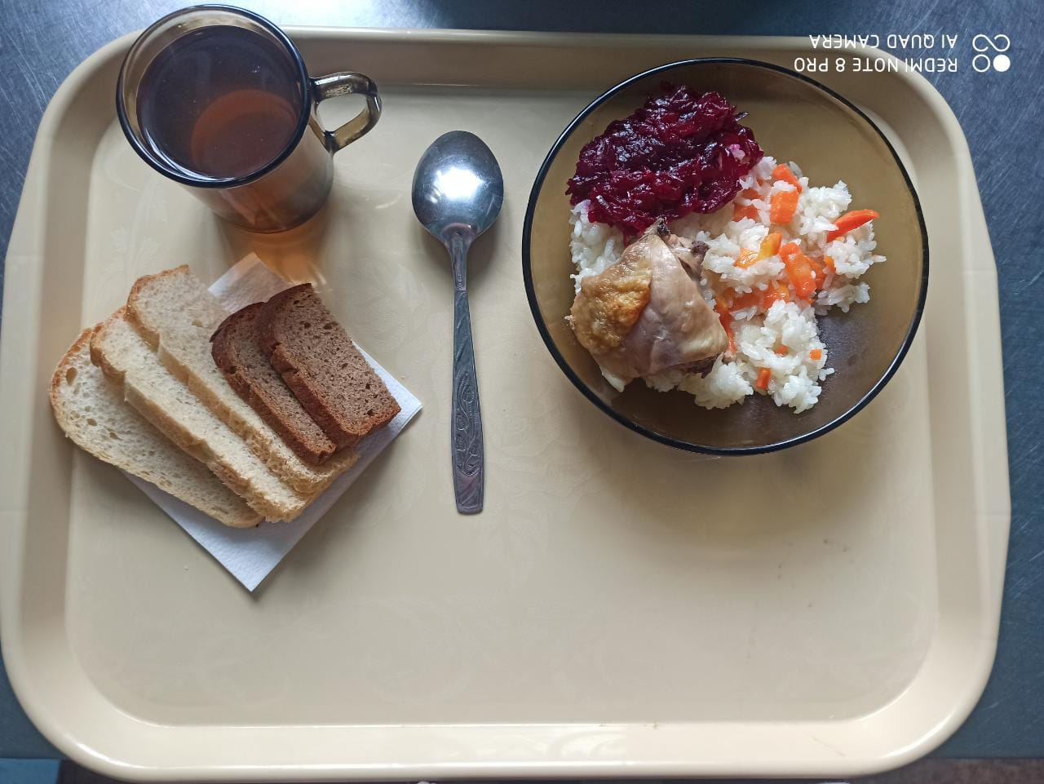
Школа | МБОУ ООШ №25 имени В.В.Буракова станицы Баракаевской |  |  | Отд./корп |  |  |  | День | 18.03.2022г

Прием пищи | Раздел | № рец. | Блюдо | Выход, г | Цена | Калорийность | Белки | Жиры | Углеводы

завтрак | Гор.блюдо | 411 | Плов из птицы | 200 |  | 341.54 | 15.23 | 15.14 | 35.61
 | Гарнир | 50 | Салат из свеклы отварной | 65 |  | 53.40 | 0.90 | 3.30 | 5.04
5-9 КЛ | Хлеб | 108 | Хлеб пшеничный | 40 |  | 94.10 | 2.70 | 0.34 | 20.06
 | Хлеб | 109 | Хлеб ржаной | 30 |  | 41.00 | 1.30 | 0.20 | 8.40
 | Напиток | 520 | Кисель из свежих плодов (яблоки) | 200 |  | 96.00 | 0.10 | 0.12 | 23.40
 |  |  |  |  | 39.35р. | 626.04 | 20.23 | 19.10 | 92.51
завтрак | Гор.блюдо | 411 | Плов из птицы | 200 |  | 341.54 | 15.23 | 15.14 | 35.61
сотрудники | Гарнир | 50 | Салат из свеклы отварной | 65 |  | 53.40 | 0.90 | 3.30 | 5.04
 | Хлеб | 108 | Хлеб пшеничный | 40 |  | 94.10 | 2.70 | 0.34 | 20.06
 | Хлеб | 109 | Хлеб ржаной | 30 |  | 41.00 | 1.30 | 0.20 | 8.40
 | Напиток | 520 | Кисель из свежих плодов (яблоки) | 200 |  | 96.00 | 0.10 | 0.12 | 23.40
 |  |  |  |  | 39.35р. | 626.04 | 20.23 | 19.10 | 92.51
завтрак | Гор.блюдо | 411 | Плов из птицы | 200 |  | 341.54 | 15.23 | 15.14 | 35.61
дети ОВЗ | Гарнир | 50 | Салат из свеклы отварной | 65 |  | 53.40 | 0.90 | 3.30 | 5.04
инвалиды | Хлеб | 108 | Хлеб пшеничный | 40 |  | 94.10 | 2.70 | 0.34 | 20.06
5-9кл | Хлеб | 109 | Хлеб ржаной | 30 |  | 41.00 | 1.30 | 0.20 | 8.40
 | Напиток | 520 | Кисель из свежих плодов (яблоки) | 200 |  | 96.00 | 0.10 | 0.12 | 23.40
 | Кисломол изд. | 516 | Йогурт3,2% | 100 |  | 87.50 | 5.08 | 4.38 | 24.50
 |  |  |  |  | 71.35р. | 626.04 | 20.23 | 19.10 | 92.51
обед | Гор.блюдо |  | Суп с макаронными изделиями и картофелем | 200 |  | 183.20 | 6.60 | 9.20 | 18.50
дети ОВЗ | Хлеб | 108 | Хлеб пшеничный | 40 |  | 94.10 | 2.70 | 0.34 | 20.06
инвалиды | Хлеб | 109 | Хлеб ржаной | 30 |  | 41.00 | 1.30 | 0.20 | 8.40
 | Напиток | 493 | Чай с сахаром | 200 |  | 60.00 | 0.10 | 0.00 | 15.00

 |  |  |  |  | 8.13р. | 1004.34 | 30.93 | 28.84 | 154.47

